52 国内銀行貸出金残高
52 国内銀行貸出金残高

 | 時点 2025(R7)年3月末（毎年）
 | 単位 億円 |  |  |  |  |  |  |  | 偏差値 |  | 50.9
順位 |  | 都道府県名 |  | 数 値 |  |  | 順位 | 都道府県名 |  | 数 値

 |  | 0 | 全 国 |  | 6,162,027 | 0.0 | 24 | 0 | 三 重 |  | 41,467
1 |  | 0 | 東 京 |  | 2,781,189 | 0.0 | 25 | 0 | 滋 賀 |  | 39,829
2 |  | 0 | 大 阪 |  | 472,593 | 0.0 | 26 | 0 | 山 口 |  | 38,640
3 |  | 0 | 愛 知 |  | 277,952 | 0.0 | 27 | 0 | 長 野 |  | 37,472
4 |  | 0 | 福 岡 |  | 232,800 | 0.0 | 28 | 0 | 岐 阜 |  | 36,180
5 |  | 0 | 神奈川 |  | 219,375 | 0.0 | 29 | 0 | 富 山 |  | 34,169
6 |  | 0 | 埼 玉 |  | 178,542 | 0.0 | 30 | 0 | 石 川 |  | 34,030
7 |  | ◎ | 千 葉 |  | 168,965 | 0.0 | 31 | 0 | 香 川 |  | 33,008
8 |  | 0 | 兵 庫 |  | 124,656 | 0.0 | 32 | 0 | 岩 手 |  | 30,580
9 |  | 0 | 広 島 |  | 121,913 | 0.0 | 33 | 0 | 長 崎 |  | 30,264
10 |  | 0 | 北海道 |  | 114,784 | 0.0 | 34 | 0 | 宮 崎 |  | 28,340
11 |  | 0 | 静 岡 |  | 99,841 | 0.0 | 35 | 0 | 青 森 |  | 28,077
12 |  | 0 | 宮 城 |  | 83,396 | 0.0 | 36 | 0 | 奈 良 |  | 28,040
13 |  | 0 | 愛 媛 |  | 78,868 | 0.0 | 37 | 0 | 大 分 |  | 27,790
14 |  | 0 | 京 都 |  | 74,331 | 0.0 | 38 | 0 | 山 形 |  | 27,383
15 |  | 0 | 岡 山 |  | 72,336 | 0.0 | 39 | 0 | 徳 島 |  | 23,835
16 |  | 0 | 茨 城 |  | 65,700 | 0.0 | 40 | 0 | 秋 田 |  | 22,987
17 |  | 0 | 熊 本 |  | 53,599 | 0.0 | 41 | 0 | 福 井 |  | 21,528
18 |  | 0 | 栃 木 |  | 52,620 | 0.0 | 42 | 0 | 和歌山 |  | 18,765
19 |  | 0 | 新 潟 |  | 50,047 | 0.0 | 43 | 0 | 高 知 |  | 16,550
20 |  | 0 | 群 馬 |  | 48,663 | 0.0 | 44 | 0 | 山 梨 |  | 15,630
21 |  | 0 | 沖 縄 |  | 45,677 | 0.0 | 45 | 0 | 鳥 取 |  | 15,518
22 |  | 0 | 鹿児島 |  | 42,062 | 0.0 | 46 | 0 | 佐 賀 |  | 15,355
国内銀行貸出金残高
北海道 | 114,784
青 森 | 28,077
岩 手 | 30,580
宮 城 | 83,396
秋 田 | 22,987
山 形 | 27,383
福 島 | 41,711
茨 城 | 65,700
栃 木 | 52,620
群 馬 | 48,663
埼 玉 | 178,542
千 葉 | 168,965
東 京 | 2,781,189
神奈川 | 219,375
新 潟 | 50,047
富 山 | 34,169
石 川 | 34,030
福 井 | 21,528
山 梨 | 15,630
長 野 | 37,472
岐 阜 | 36,180
静 岡 | 99,841
愛 知 | 277,952
三 重 | 41,467
滋 賀 | 39,829
京 都 | 74,331
大 阪 | 472,593
兵 庫 | 124,656
奈 良 | 28,040
和歌山 | 18,765
鳥 取 | 15,518
島 根 | 14,950
岡 山 | 72,336
広 島 | 121,913
山 口 | 38,640
徳 島 | 23,835
香 川 | 33,008
愛 媛 | 78,868
高 知 | 16,550
福 岡 | 232,800
佐 賀 | 15,355
長 崎 | 30,264
熊 本 | 53,599
大 分 | 27,790
宮 崎 | 28,340
鹿児島 | 42,062
沖 縄 | 45,677
23 |  | 0 | 福 島 |  | 41,711 | 0.0 | 47 | 0 | 島 根 |  | 14,950

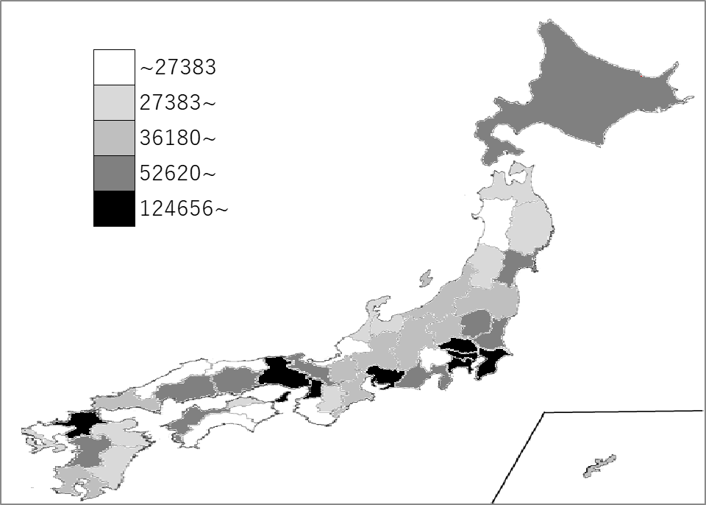
千葉県の推移
令和3年 | 154674 | 7
令和4年 | 157068 | 7
令和5年 | 163284 | 7
令和6年 | 166111 | 7
令和7年 | 168965 | 7

《備 考》 ・資料出所 日本銀行調査統計局 注）1.金融機関店舗の所在地区分によります。 2.国内銀行銀行勘定。ただし、整理回収機構、ゆうちょ銀行を除きます。 3.特別国際金融取引勘定(ｵﾌｼｮｱ勘定)を含みません。

